상품제안서
ST-356 접이식원형거울(화이트) | 상품코드: F16595

 |  |  |  |  |  |  | 02-412-0044 | www.easy1.co.kr
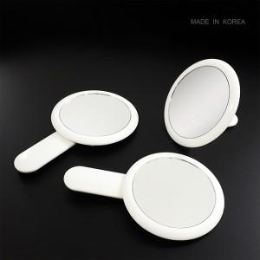

【상세/제작정보】

【인쇄/포장옵션】 | 실크 / 개별무지종이케이스

【공급단가】 | 수량 | 200~ | 500~ | 1,000~ | 3,000~ | 5,000~
*VAT별도 | 단가 | 1,690원 | 1,660원 | 1,620원 | 1,560원 | 1,490원

【상품 URL】 | https://dev.easy1.co.kr:443/src/goods_detail.php?gdno=16595

